spec
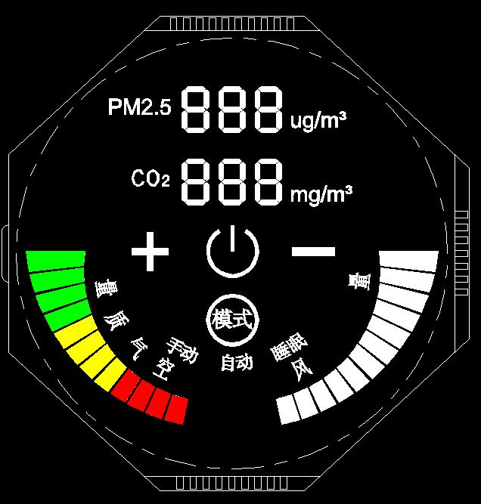
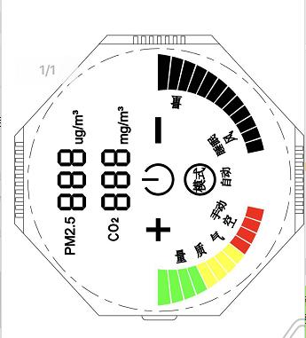
需求： | BOM
1 | STM8s003
2 | SHARP + 运放 | PM2.5传感器+GP2Y1014AU粉尘传感器
3 | MG812 + 运放 | 炜盛CO2
4 | TFT液晶/HT621B | 4com 14 seg
5 | touch | 4 key touch
6 | DC-DC | 24V->5V
7 | DC-DC | 96V->24V
8 | MOTO | 24V moto 24vpower on all the time?
9 | PWM | 24V moto 0-5v pwm
10

